contenu
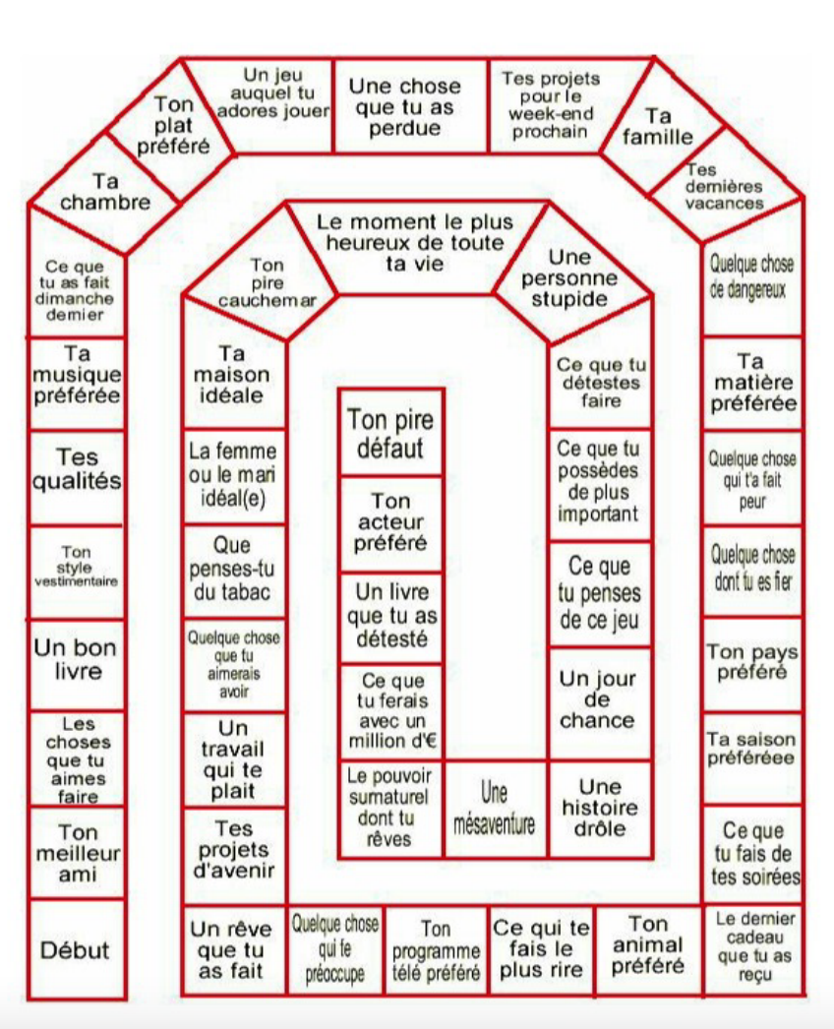
OBJECTIF : TRAVAILLER L'ARGUMENTATION, LES CONNECTEURS LOGIQUES, DÉVELOPPER LA COMPRÉHENSION ET L'INTÉRACTION
Nom de l'activité | Description de l'activité | Remarques/Commentaires
Le débat | Le débat régulé, le débat mouvant, le face à face | Fiche lexique pour exprimer son opinion https://lebaobabbleu.com/wp-content/uploads/2020/12/LEXPRESSION-DE-LOPINION-1.pdf

Les jeux de rôle | Rejouer un procès, simuler un oral candidat/jury
L'entretien d'embauche | Distribution d’une annonce d’emploi publiée sur internet. - Analyse de cette annonce : descriptif du métier proposé, profil recherché, niveau d’étude exigé, rémunération, type de contrat proposé, compétences et qualités attendues) Travail en binôme puis correction collective. Simulation d’un entretien de recrutement pour chacun des candidats. Un élève défend sa candidature, un élève est le recruteur. A renouveler selon le nombre d’élèves. Les autres élèves critiquent les prestations. Débat collectif pour déterminer, selon le profil annoncé d’abord, puis d’après l’entretien, le candidat le plus adapté à ce poste | Intéressant de faire participer un groupe d'éèves : un pour jouer le rôle du candidat et 2 autres pour être membre du jury.

Simulation entraînement GO | Parler 5 minutes en continu sans notes sur un sujet ou un thème préalablement sélectionné | 2 élèves jouent le rôle de jury pendant qu'un camarade traite le sujet oralement et rotation des rôles

Le Jeu de l'Oie | Pour cela, utiliser le plateau donné en exemple. Prévoir un dé et définir un temps de prise de parole pour répondre au thème de chaque case (30 secondes, 60, etc.). Chaque participant joue à tour de rôle : lorsque l’on tombe sur une case, on doit répondre au thème en en parlant autant de secondes que décidé. si on ne sait pas y répondre ou que l’on ne tient pas le temps prévu, on recule d’une case. Le but est d’atteindre la case finale. | (1)

Les ateliers d'improvisation | Mener une conversation à 2 ou 3 sur un thème en partculier. | https://www.youtube.com/watch?v=H_q3Nou5MHg
 | cf onglet "RESPIRATION" | Thèmes sur des siuations de simulation https://comprefle.blogspot.com/2014/06/sujets-de-simulations-imprimer-themes.html

(1) Exemple de plateau du Jeu de l'Oie

